Sheet1
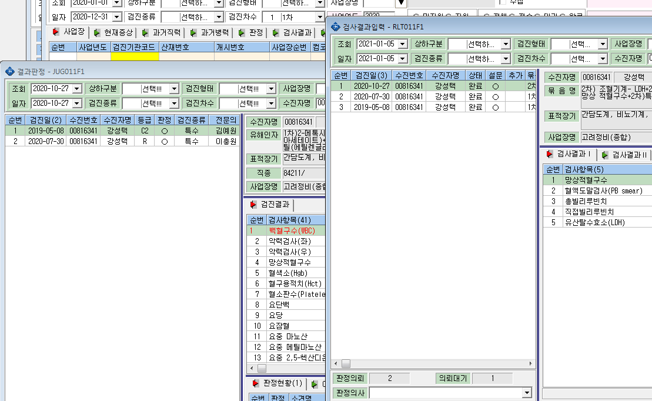

10/27 2차 결과판정이 안떠요 !

